Прайс
Москва: тел.: +7(495) 505-54-49, тел.: +7(915) 318-72-25 (Кристина) тел.: +7(961) 206-14-57 Skype: karavanmoscow Оптовый склад г. Москва: ул. Дмитровское шоссе 157 БЦ "Гефест" стр. 5 Сочи: тел.: +7(918) 600 93 98 (Основной склад) тел.: +7(918) 400 81 03 (Карина) Skype: karavanmarket Основной оптовый склад: г. Адлер, ул. Просвещения 118 б, рядом с Ж/Д Вокзалом Оптовый магазин: г.Сочи, Краснодарское кольцо, рынок Авангард Розничный магазин: г. Адлер, ул. Ленина 10, ТК "Славутич" Геленджик: тел.: +7(918) 353 21 20 Оптовый склад г. Геленджик, ул.Тельмана, 146 (территория "Стройторг") По всем вопросам обращаться на электронный адрес karavanmarket@mail.ru |  |  | ПРАЙС-ЛИСТ на 04.05.2018 |  |  | Для того чтобы сделать заказ: Необходимо в поле "Количество к заказу" на против нужного товара, ввести необходимое количество товара. Сумма заказа рассчитывается автоматически, и выводится в поле "Сумма заказа" на желтом фоне. Затем отправить файл на адрес karavanmarket@mail.ru

 |  |  |  |  | Сумма заказа: | 0

Фото | Артикул | Наименование товаров | Страна | Цена | Количество к заказу
 |  | Винтаж
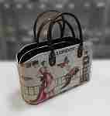 | 3KAY100 | 3KAY100 Набор из двух сумок-шкатулок Винтаж Описание: | 49cc3855-8089-11e0-9e89-6cf049cdcbca | 2279 | 0
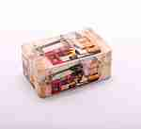 | KRA606-1 | KRA606-1 Шкатулка Винтаж Описание: | 49cc3855-8089-11e0-9e89-6cf049cdcbca | 240 | 0
 | KRA606-2 | KRA606-2 Шкатулка Винтаж Описание: | 49cc3855-8089-11e0-9e89-6cf049cdcbca | 240 | 0
 | KRA604-1 | KRA604-1 Шкатулка Винтаж Описание: | 49cc3855-8089-11e0-9e89-6cf049cdcbca | 190 | 0
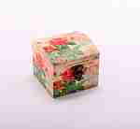 | KRA604-2 | KRA604-2 Шкатулка Винтаж Описание: | 49cc3855-8089-11e0-9e89-6cf049cdcbca | 190 | 0
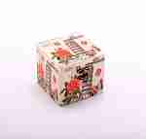 | KRA605-1 | KRA605-1 Шкатулка Винтаж Описание: | 49cc3855-8089-11e0-9e89-6cf049cdcbca | 190 | 0
 | KRA605-2 | KRA605-2 Шкатулка Винтаж Описание: | 49cc3855-8089-11e0-9e89-6cf049cdcbca | 190 | 0
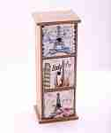 | KRA537 | KRA537 Шкатулка-комод 3отд. Винтаж Описание: | 49cc3855-8089-11e0-9e89-6cf049cdcbca | 430 | 0
 | KRA539 | KRA539 Шкатулка Винтаж Описание: | 49cc3855-8089-11e0-9e89-6cf049cdcbca | 300 | 0
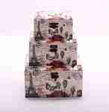 | KRA534 | KRA534 Набор шкатулок 3шт Винтаж Описание: | 49cc3855-8089-11e0-9e89-6cf049cdcbca | 620 | 0
 | KRA535 | KRA535 Набор шкатулок 2шт Винтаж Описание: | 49cc3855-8089-11e0-9e89-6cf049cdcbca | 340 | 0
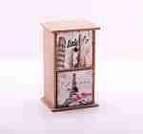 | KRA536 | KRA536 Шкатулка-комод 2отд. Винтаж Описание: | 49cc3855-8089-11e0-9e89-6cf049cdcbca | 350 | 0
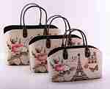 | KRA597 | KRA597 Набор сумок 3шт Винтаж Описание: | 49cc3855-8089-11e0-9e89-6cf049cdcbca | 1680 | 0
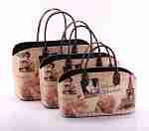 | KRA593 | KRA593 Набор сумок 3шт Винтаж Описание: | 49cc3855-8089-11e0-9e89-6cf049cdcbca | 1680 | 0
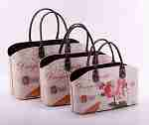 | KRA594 | KRA594 Набор сумок 3шт Винтаж Описание: | 49cc3855-8089-11e0-9e89-6cf049cdcbca | 1680 | 0
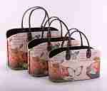 | KRA595 | KRA595 Набор сумок 3шт Винтаж Описание: | 49cc3855-8089-11e0-9e89-6cf049cdcbca | 1680 | 0
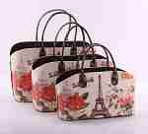 | KRA596 | KRA596 Набор сумок 3шт Винтаж Описание: | 49cc3855-8089-11e0-9e89-6cf049cdcbca | 1680 | 0
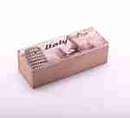 | KRA538 | KRA538 Шкатулка Винтаж Описание: | 49cc3855-8089-11e0-9e89-6cf049cdcbca | 250 | 0
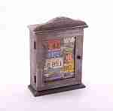 | KRA533-1 | KRA533-1 Ключница Винтаж Описание: | 49cc3855-8089-11e0-9e89-6cf049cdcbca | 380 | 0
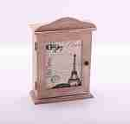 | KRA533-2 | KRA533-2 Ключница Винтаж Описание: | 49cc3855-8089-11e0-9e89-6cf049cdcbca | 380 | 0
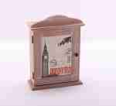 | KRA533-3 | KRA533-3 Ключница Винтаж Описание: | 49cc3855-8089-11e0-9e89-6cf049cdcbca | 380 | 0
 | KRA531-1 | KRA531-1 Ключница Винтаж Описание: | 49cc3855-8089-11e0-9e89-6cf049cdcbca | 420 | 0
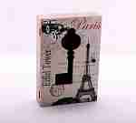 | KRA531-2 | KRA531-2 Ключница Винтаж Описание: | 49cc3855-8089-11e0-9e89-6cf049cdcbca | 420 | 0
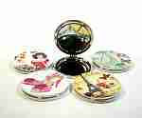 | KRAMC04 | KRAMC04 Зеркальце Винтаж круглое Описание: | 49cc3855-8089-11e0-9e89-6cf049cdcbca | 60 | 0
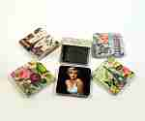 | KRAMC01 | KRAMC01 Зеркальце Винтаж квадратное Описание: | 49cc3855-8089-11e0-9e89-6cf049cdcbca | 75 | 0
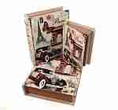 | KRA600 | KRA600 Набор шкатулок 3шт Винтаж Описание: | 49cc3855-8089-11e0-9e89-6cf049cdcbca | 890 | 0
 | KRA602 | KRA602 Набор шкатулок 3шт Винтаж Описание: | 49cc3855-8089-11e0-9e89-6cf049cdcbca | 890 | 0
 | KRA603 | KRA603 Набор шкатулок 3шт Винтаж Описание: | 49cc3855-8089-11e0-9e89-6cf049cdcbca | 890 | 0
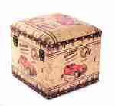 | 3KRA72 | 3KRA72 Декоративная тумба с крышкой квадратная Описание: | 49cc3855-8089-11e0-9e89-6cf049cdcbca | 1450 | 0
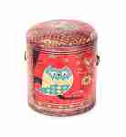 | 3KRA73 | 3KRA73 Декоративная тумба с крышкой круглая Описание: | 49cc3855-8089-11e0-9e89-6cf049cdcbca | 1450 | 0
 | 3KRA74 | 3KRA74 Набор шкатулок Винтаж 3шт Описание: | 49cc3855-8089-11e0-9e89-6cf049cdcbca | 1600 | 0
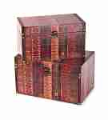 | 3KRA75 | 3KRA75 Набор шкатулок Винтаж 2шт Описание: | 49cc3855-8089-11e0-9e89-6cf049cdcbca | 1900 | 0
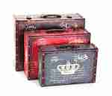 | 3KRA76 | 3KRA76 Набор шкатулок Винтаж 3шт Описание: | 49cc3855-8089-11e0-9e89-6cf049cdcbca | 2500 | 0
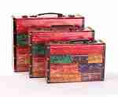 | 3KRA77 | 3KRA77 Набор шкатулок Винтаж 3шт Описание: | 49cc3855-8089-11e0-9e89-6cf049cdcbca | 2800 | 0
 | 3KRA78 | 3KRA78 Мини-комод Винтаж Описание: | 49cc3855-8089-11e0-9e89-6cf049cdcbca | 1300 | 0
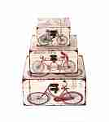 | 3KRA79 | 3KRA79 Набор шкатулок Винтаж 3шт Описание: | 49cc3855-8089-11e0-9e89-6cf049cdcbca | 1050 | 0
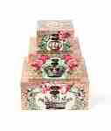 | 3KRA80 | 3KRA80 Набор шкатулок Винтаж 3шт Описание: | 49cc3855-8089-11e0-9e89-6cf049cdcbca | 1050 | 0
 | 3KRA81 | 3KRA81 Набор шкатулок Винтаж 3шт Описание: | 49cc3855-8089-11e0-9e89-6cf049cdcbca | 1250 | 0
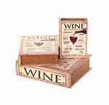 | 3KRA82 | 3KRA82 Набор шкатулок Винтаж 3шт Описание: | 49cc3855-8089-11e0-9e89-6cf049cdcbca | 950 | 0
 | 3KRA84 | 3KRA84 Набор сундучков Винтаж 3шт Описание: | 49cc3855-8089-11e0-9e89-6cf049cdcbca | 2500 | 0
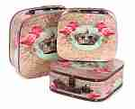 | 3KRA85 | 3KRA85 Набор шкатулок Винтаж 3шт Описание: | 49cc3855-8089-11e0-9e89-6cf049cdcbca | 2250 | 0

 |  |  |  |  | Сумма заказа: | 0

